상품제안서
에코너 핸디형 무선진공청소기 | 상품코드: S45009

 |  |  |  |  |  |  | 02-713-8555 | www.synergygift.co.kr
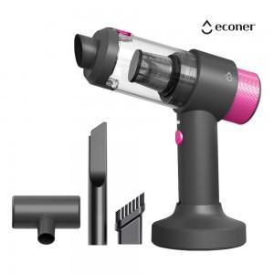 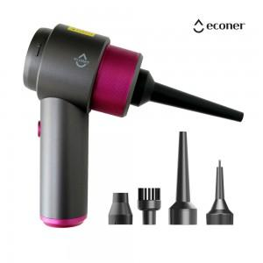 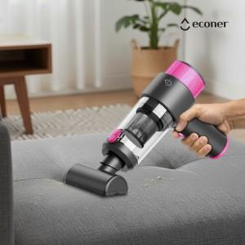

【상세/제작정보】

【인쇄/포장옵션】 | 실크, 레이저 / 포장지포장

【공급단가】 | 수량 | 20~ | 100~ | 200~ | 300~ | 500~
*VAT별도 | 단가 | 33,000원 | 29,600원 | 29,100원 | 27,490원 | 25,800원

【상품 URL】 | https://www.synergygift.co.kr:443/src/goods_detail.php?gdno=45009

